关系图
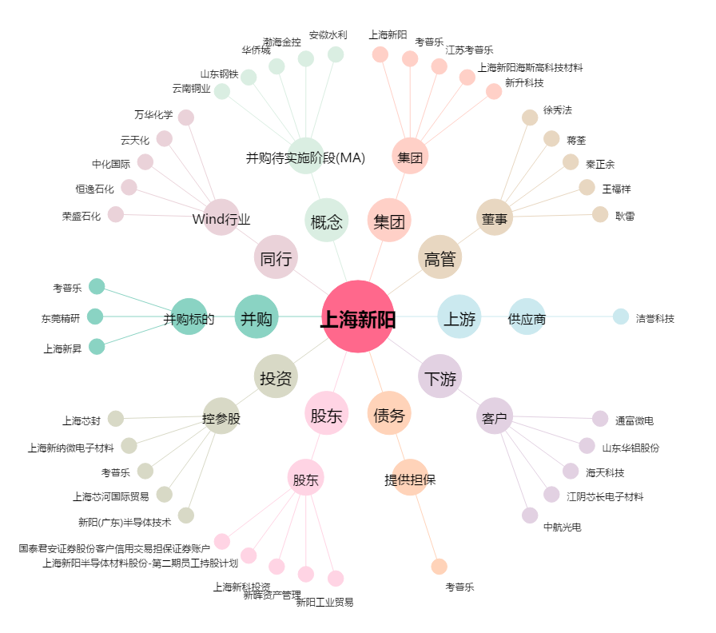
上海新阳[300236.SZ] - 关系概览图

